Blad 1
 | Tema |  | Småmålsmatch
 | Syfte |  | Spelglädje
 |  |  | 4 blå konor kylskåp 4 röda konor Förråd 4 gula konor Garderob ”Paus rum?”

 | 2020-09-14 13:00:00 | 5→ | Samling / ringen / utdelning av västar
 | 2020-09-14 13:05:00 | 15→ | Uppvärmning Driv bollen
 |  |  | 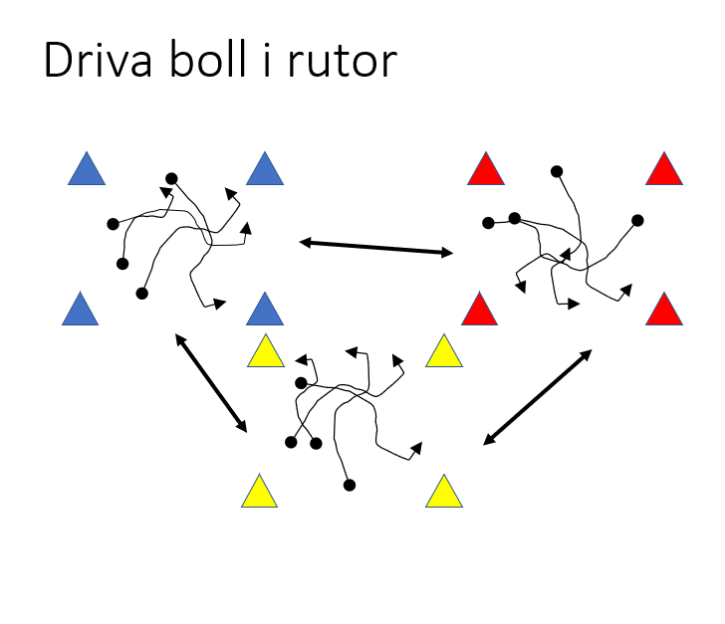 | 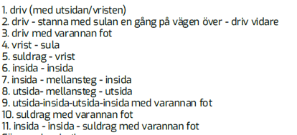 Driv bollen i ruitan, Byt ruta när vi håller upp koner. Ge instruktioner 12 Kasta upp bollen Alt 2 Passa tiill varandra pass till spelare med annan väst färg. Passa med händerna Passa med varrannan studs o.s.v.
 | 2020-09-14 13:20:00 | 10→ | Småmålsmatch 1-4 mot 1-4
 |  |  | 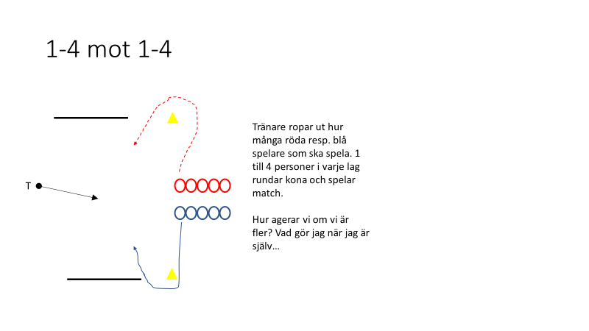
⚽️ | 2020-09-14 13:30:00 | 15→ | små måls match Breakdown
 | 2020-09-14 13:45:00 |  | 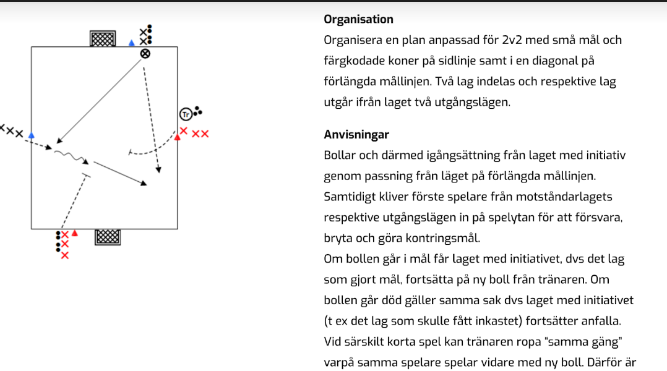
 | 2020-09-14 13:45:00 | 15→ | Småmål 2 mot 2 sned start
 |  |  | 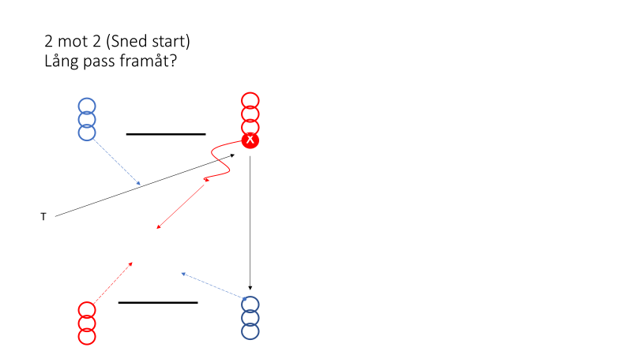
 | 2020-09-14 14:00:00 | 15→ | Småmål 1 mot 1 blir 2 mot 2
 |  |  | 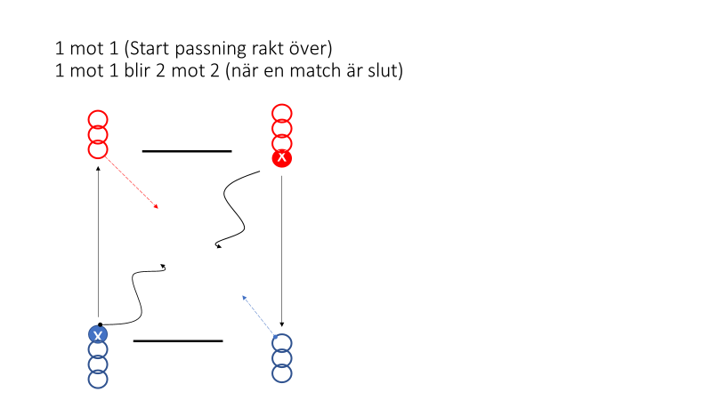
 | 2020-09-14 14:15:00 | 10→ | 5 mot 5

 | 2020-09-14 14:25:00 | 5→ | Samling - avslutning

 | 2020-09-14 14:30:00 |  | Slut

